データ入力
道路排水施設への流入量算定書 データ入力欄 |  |  |  |  |  | （調整区域） |  |  |  |  |  | 降雨強度＝ | 100mm

③
 |  |  |  | ・・・・・ | 入力箇所（共通）
 |  |  |  | ・・・・・ | 入力箇所（再掲） |  | 別表１ |  |  |  | 別表３
 |  |  |  | ・・・・・ | 入力箇所（市街化区域） |  |  | 幅(ｍ） | 延長（ｍ） | 面積（㎡） | 水面勾配（%） | 水面勾配×延長
 |  |  |  | ・・・・・ | 入力箇所（調整区域） |  | 区間① |  |  | 0.00 |  | 0.0
 | 共通・市街化・調整 |  |  | ・・・・・ | 計算値 |  | 区間② |  |  | 0.00 |  | 0.0
③
 | ↓ |  |  |  |  |  | 区間③ |  |  | 0.00 |  | 0.0
 |  | １．道路 |  | 単位 | ※幅は歩道を含めた全幅 ※延長は流始から流末まで ※別表１に入力し、平均・合計を入力すること |  | 区間④ |  |  | 0.00 |  | 0.0
 | 共通 | 幅 | #DIV/0! | m |  |  | 区間⑤ |  |  | 0.00 |  | 0.0
 | 共通 | 延長 | 0.00 | m |  |  | 区間⑥ |  |  | 0.00 |  | 0.0
 |  |  |  |  |  |  | 区間⑦ |  |  | 0.00 |  | 0.0
 |  | ２．申請地 |  | 単位 |  |  | 区間⑧ |  |  | 0.00 |  | 0.0
 | 共通 | 種類（区域別に数字を入力） | 調整区域 |  | ※市街化:1、調整区域:2 |  | 区間⑨ |  |  | 0.00 |  | 0.0
 | 共通 | 間口 |  | m |  |  | 区間⑩ |  |  | 0.00 |  | 0.0
 | 共通 | 奥行 |  | m |  |  | 区間⑪ |  |  | 0.00 |  | 0.0
 |  |  |  |  |  |  | 区間⑫ |  |  | 0.00 |  | 0.0
 |  | ３．面積 |  | 単位 |  |  | 区間⑬ |  |  | 0.00 |  | 0.0
①
 | 共通 | 申請地 |  | ㎡ | 間口×奥行（長方形の場合） 直接入力（長方形以外） |  | 区間⑭ |  |  | 0.00 |  | 0.0
③
 |  |  |  |  |  |  | 区間⑮ |  |  | 0.00 |  | 0.0
④
 | 共通 | 道路の路面の１/２ | 0.00 | ㎡ | ※流出係数 ０．９ |  |  |  |  | 0.00 |  | 0.0
④
 | 調整 | 道路の法面（土） |  | ㎡ | ※流出係数 ０．６ |  | 平均・合計 | #DIV/0! | 0.00 | 0.00 | 0.00 | ←平均水面勾配
⑤
⑤
 | 調整 | 道路の法面（岩盤） |  | ㎡ | ※流出係数 ０．８ |  |  |  | 1/2の面積→ | 0.00
 | 調整 | 地域的集水区域（道路区域外） | 0.00 | ㎡ | ※地表面の種類毎に、別表２へ入力 |  | 別表２
 |  |  |  |  |  |  | 地域的集水区域（道路区域外） 地表面の種類 |  |  |  | 標準流出係数 | 面積
 |  | ４．流出係数 |  | 単位 |  |  |  |  |  |  | ｃ | ａ （㎡） | ｃ×ａ
 | 市街化 | 沿道敷地 |  | － | 建ぺい率60%：0.6を入力、建ぺい率80%：0.8を入力 |  | 路面 |  | 舗装道 |  | 0.90 |  | 0
 | 調整 | 申請地 |  | － | 建ぺい率60%：0.6を入力、建ぺい率80%：0.8を入力 |  |  |  | 砂利道 |  | 0.60 |  | 0
 | 共通 | 道路の路面 | 0.90 | － |  |  | 宅地 |  | 建ぺい率６０％ |  | 0.60 |  | 0
 | 調整 | 道路の法面（土） | 0.60 | － |  |  |  |  | 建ぺい率８０％ |  | 0.80 |  | 0
 | 調整 | 道路の法面（岩盤） | 0.80 | － |  |  | 法面 |  | 土 |  | 0.60 |  | 0
 | 調整 | 地域的集水区域（道路区域外） | 0.00 | － | ※別表２へ入力 複数の場合は、平均値 |  |  |  | 岩盤 |  | 0.80 |  | 0
 |  |  |  |  |  |  | 芝地（砂質土） |  | 勾配０～２％ |  | 0.10 |  | 0
②
 |  |  |  |  |  |  |  |  | 勾配２～７％ |  | 0.15 |  | 0
 |  | ５．浄化槽 |  | 単位 |  |  |  |  | 勾配７％以上 |  | 0.20 |  | 0
 | 共通 | 合併処理浄化槽 |  | 人槽 | ※日平均汚水量には、 １人槽０．２ｍ3で計算する。 |  | 芝地（粘性土） |  | 勾配０～２％ |  | 0.15 |  | 0
 | 共通 | 日平均汚水量 | 0.0 | m3 |  |  |  |  | 勾配２～７％ |  | 0.20 |  | 0
 | 共通 | 流量調整機能ｃ |  |  | 1：あり、2：なし |  |  |  | 勾配７％以上 |  | 0.30 |  | 0
 |  |  |  |  |  |  | 屋根 |  |  |  | 0.90 |  | 0
 |  | ６．排水施設 |  | 単位 |  |  | 間地 |  |  |  | 0.30 |  | 0
 | 共通 | 種類（種類別に数字を入力） | 管渠 |  | ※側溝:1、管渠:2 |  | 芝、樹林の多い公園 |  |  |  | 0.20 |  | 0
 | 共通 | 側溝幅 |  | m | 側溝の場合に記入すること （側溝内空幅を入力） |  | 勾配の緩い山地 |  |  |  | 0.30 |  | 0
 | 共通 | 側溝高さ |  | m | 〃 （側溝蓋の厚さは含まないこと） |  | 勾配の急な山地 |  |  |  | 0.50 |  | 0
 | 共通 | 管渠直径 |  | m | 管渠の場合に記入すること （管渠内空直径を入力） |  | 田、水面 |  |  |  | 0.80 |  | 0
 | 共通 | 粗度係数 |  |  | ※1 既製品の場合 0.013 ※2 現場打ちの場合 0.015 |  | 畑 |  |  |  | 0.20 |  | 0

 | 共通 | 水面勾配: (高低差h(m)/水平距離L(m))*100 | 0.00 | % | ※別表３へ入力し、平均を入力すること |  | 平均流出係数→ |  |  |  | 0.00 | 0 | ←面積合計

通水量
道路排水施設の流下能力（通水量） Q

※排水施設
の内空断面
(蓋の厚さは
含まない)
 |  |  |  |  |  |  |  |  | 排水施設断面(側溝） |  |  |  |  |  |  | 排水施設断面（管渠）
 | Q = A ・V
 | Q ： 通水量（ｍ3/sec)
 | A ： 通水断面（㎡)
 | V ： 平均流速（ｍ/sec) |  |  |  |  |  |  |  |  |  |  |  |  | h
 | V= | 1 | ・ | R 2/3 | ・ | I 1/2 |  |  |  |  |  |  |  | ※
 |  | n
 | ｎ ： 粗度係数
 | R ： 径深（A/P) |  |  |  |  |  |  |  |  | b |  |  |  |  |  |  | b
 | A=通水断面 P=潤辺長
 | P=b＋hｘ2（側溝）、P=π×b（管渠） |  |  |  |  |  |  | 入力条件 |  |  |  |  |  |  |  | 入力条件
 | I ： 水面勾配 |  |  |  |  |  |  | b：排水施設幅 |  |  |  | － |  | m |  | b：排水施設直径 |  | － | m
 |  |  |  |  |  |  |  | h：排水施設高 |  |  |  | － |  | m
 |  |  |  |  |  |  |  | ｎ ： 粗度係数 |  |  |  | 0.000
 |  |  |  |  |  |  |  | 参考 | 既製品またはコンクリート製品の場合 |  |  |  |  |  | 0.013
 |  |  |  |  |  |  |  |  | 現場打コンクリートの場合 |  |  |  |  |  | 0.015
 |  |  |  |  |  |  |  |  | どちらかの数字を粗度係数に入力
 |  |  |  |  |  |  |  | I ： 水面勾配 |  |  |  | 0.00
 | 通水量計算 |  |  |  |  |  |  |  |  |  |  |  |  | ％で入力

 | 通水断面 |  |  |  | b |  | h |  |  |  | A
 |  |  | 側溝 |  | － |  | － |  |  |  | －
 |  |  | 管渠 |  | － |  |  |  |  |  | －
 | 潤辺長 |  |  |  | b |  | h |  | hx2 |  | P
 |  |  | 側溝 |  | － |  | － |  | － |  | －
 |  |  | 管渠 |  | － |  |  |  |  |  | －
 | 径深 |  |  |  | A |  | P |  |  |  | R
 |  |  |  |  | － |  | － |  |  |  | #VALUE!

 | 平均流速 |  | 1/n |  | R 2/3 |  | I 1/2 |  | V |  |  | 平均流速が３ｍ/sec以上の場合検討が必要
 |  |  | #DIV/0! |  | #VALUE! |  | 0.00000 |  | #DIV/0! |  |  | 手引きP５－６表2.7参照

 | 通水量 |  | A |  | V |  | Q |  | × | 安全率 |  | = | #VALUE! |  | m3/s
 |  |  | － |  | #DIV/0! |  | #VALUE! |  |  | 0.7
 |  |  | （水量は小数6桁を四捨五入）

市街化区域
（市街化区域）
流域図

申請地が市街化区域及びＤＩＤ地区の場合、申請地が集水可能な沿道幅に収まっているかを確認します。
超過した場合は流出抑制対策が必要です。
流末水路間で道路側溝断面の変化がある場合、それぞれの区間で沿道幅を算定し、狭いほうを採用してください。
浄化槽放流水
換算面積
水路
水路
Ｗ：道路敷地幅
Ｌ：流末水路間隔
Ｗ/２
申請地
Ｂ：集水可能な沿道幅
ｘ：申請地奥行
α：放流による加算奥行
流出抑制対象幅
道路排水施設
ｙ：間口
集水流域
③

③

①
②

(集水可能な
沿道幅超過長)

 | 集水可能な沿道幅Ｂの計算 及び判定

 |  | B ＝ 〔（３，６００，０００×Ｑ）－（９０×Ｗ／２×Ｌ）〕÷（沿道敷地の流出係数×100×Ｌ）
 |  |  |  |  |  |  |  |  |  |  | (奥行ｘ+α)
 |  | Ｂ ＝ |  | #VALUE! |  |  |  | ｍ |  | > | #DIV/0! | m

 |  |  |  |  | ※この記号（＞）を満足すればＯＫとなる。
 |  |  |  | 道路幅員 Ｗ |  |  | 延長 Ｌ |  |  |  | 沿道敷地の流出係数
 |  |  |  | #DIV/0! |  |  | 0 |  |  |  | 0
 |  |  | 幅員をそのまま入力

 | 浄化槽放流水相当延長の計算 （浄化槽放流水を道路側溝に流している場合）

 |  | α ＝ 〔ｐ×ｃ÷（２４×６０×６０）〕×〔３，６００，０００÷（沿道敷地の流出係数×100）〕÷y

 |  | α ＝ |  | #DIV/0! |  |  |  | ｍ

 |  |  |  | 浄化槽 |  |  |  |  |  |  | 申請地
 |  |  |  | 人槽 |  |  | 日平均汚水量(p×c) |  |  |  | 奥行 ｘ |  | 間口 ｙ
 |  |  |  | 0 |  |  | 0 |  |  |  | 0 |  | 0

 | 対策量の計算

 |  | 集水可能な沿道幅超過長 |  |  |  | （ｘ+α－Ｂ）＝ |  |  | #DIV/0!

 |  | Ｔ ＝（１／３６０００００）×（沿道敷地の流出係数）×100×ｙ×〔（ｘ＋α）－Ｂ）〕

 |  | Ｔ ＝ |  | #DIV/0! |  |  |  | m3/s |  |  | （＋）流出抑制対策が必要である。
 |  |  |  |  |  |  |  |  |  |  | （－）流出抑制対策は不要である。

調整区域
⑤
（調整区域）
１．流域図 |  |  |  |  |  |  |  |  |  |  |  |  |  |  |  |  |  |  |  |  |  | ４）地形的に想定される集水区域からの雨水流入量（道路区域外） |  |  |  |  |  |  |  |  | （申請地Ⅰだけ）
 |  |  |  |  |  |  |  |  |  |  |  |  |  |  |  |  |  |  |  |  |  |  |  | 平均流出係数の計算
申請地が市街化区域及びＤＩＤ地区ではない場合、道路区域と申請地からの流入を確認します。 |  |  |  |  |  |  |  |  |  |  |  |  |  |  |  |  |  |  |  |  |  |  | 地表面の種類 |  |  |  |  |  | 標準流出係数 |  | 面積 |  | ｃ x a
ただし、山間部における法面など地形的に集水が想定される区域は、流入量に加算してください。 |  |  |  |  |  |  |  |  |  |  |  |  |  |  |  |  |  |  |  |  |  |  |  |  |  |  |  |  | ｃ |  | a（㎡）
流末水路間に市街地区域又はＤＩＤ地区が含まれている場合は、市街地区域の算定方法となるので注意してください。 |  |  |  |  |  |  |  |  |  |  |  |  |  |  |  |  |  |  |  |  |  |  | 路面 |  |  | 舗装道 |  |  | 0.90 |  | 0 |  | 0
 |  |  |  |  |  |  |  |  |  |  |  |  |  |  |  |  |  |  |  |  |  |  |  |  |  | 砂利道 |  |  | 0.60 |  | 0 |  | 0
集水流域Ⅰ
集水流域Ⅱ
水路
水路
Ｗ：道路敷地幅
Ｌ：流末水路間隔
Ｗ/２
申請地Ⅱ
道路排水施設
申請地Ⅰ
道路区域（法面）
道路排水施設
地形的に想定される集水区域からの雨水流入
田など
地形的に想定される集水区域からの
雨水流入量（道路区域外）
①
①
③
④
②
②
③
⑤
 |  |  |  |  |  |  |  |  |  |  |  |  |  |  |  |  |  |  |  |  |  |  | 宅地 |  |  | 建ぺい率６０％ |  |  | 0.60 |  | 0 |  | 0
 |  |  |  |  |  |  |  |  |  |  |  |  |  |  |  |  |  |  |  |  |  |  |  |  |  | 建ぺい率８０％ |  |  | 0.80 |  | 0 |  | 0
 |  |  |  |  |  |  |  |  |  |  |  |  |  |  |  |  |  |  |  |  |  |  | 法面・路肩 |  |  | 土 |  |  | 0.60 |  | 0 |  | 0
 |  |  |  |  |  |  |  |  |  |  |  |  |  |  |  |  |  |  |  |  |  |  |  |  |  | 岩盤 |  |  | 0.80 |  | 0 |  | 0
 |  |  |  |  |  |  |  |  |  |  |  |  |  |  |  |  |  |  |  |  |  |  | 芝地（砂質土） |  |  | 勾配０～２％ |  |  | 0.10 |  | 0 |  | 0
 |  |  |  |  |  |  |  |  |  |  |  |  |  |  |  |  |  |  |  |  |  |  |  |  |  | 勾配２～７％ |  |  | 0.15 |  | 0 |  | 0
 |  |  |  |  |  |  |  |  |  |  |  |  |  |  |  |  |  |  |  |  |  |  |  |  |  | 勾配７％以上 |  |  | 0.20 |  | 0 |  | 0
 |  |  |  |  |  |  |  |  |  |  |  |  |  |  |  |  |  |  |  |  |  |  | 芝地（粘性土） |  |  | 勾配０～２％ |  |  | 0.15 |  | 0 |  | 0
 |  |  |  |  |  |  |  |  |  |  |  |  |  |  |  |  |  |  |  |  |  |  |  |  |  | 勾配２～７％ |  |  | 0.20 |  | 0 |  | 0
 |  |  |  |  |  |  |  |  |  |  |  |  |  |  |  |  |  |  |  |  |  |  |  |  |  | 勾配７％以上 |  |  | 0.30 |  | 0 |  | 0
 |  |  |  |  |  |  |  |  |  |  |  |  |  |  |  |  |  |  |  |  |  |  | 屋根 |  |  |  |  |  | 0.90 |  | 0 |  | 0
 |  |  |  |  |  |  |  |  |  |  |  |  |  |  |  |  |  |  |  |  |  |  | 間地 |  |  |  |  |  | 0.30 |  | 0 |  | 0
 |  |  |  |  |  |  |  |  |  |  |  |  |  |  |  |  |  |  |  |  |  |  | 芝、樹林の多い公園 |  |  |  |  |  | 0.20 |  | 0 |  | 0
 |  |  |  |  |  |  |  |  |  |  |  |  |  |  |  |  |  |  |  |  |  |  | 勾配の緩い山地 |  |  |  |  |  | 0.30 |  | 0 |  | 0
 |  |  |  |  |  |  |  |  |  |  |  |  |  |  |  |  |  |  |  |  |  |  | 勾配の急な山地 |  |  |  |  |  | 0.50 |  | 0 |  | 0
 |  |  |  |  |  |  |  |  |  |  |  |  |  |  |  |  |  |  |  |  |  |  | 田、水面 |  |  |  |  |  | 0.80 |  | 0 |  | 0
 |  |  |  |  |  |  |  |  |  |  |  |  |  |  |  |  |  |  |  |  |  |  | 畑 |  |  |  |  |  | 0.20 |  | 0 |  | 0

 |  |  |  |  |  |  |  |  |  |  |  |  |  |  |  |  |  |  |  |  |  |  | 合計 （Σ） |  |  |  |  |  |  |  | 0 |  | 0

①
 |  |  |  |  |  |  |  |  |  |  |  |  |  |  |  |  |  |  |  |  |  |  | 平均流出係数（C)の計算式 = |  |  |  | Σｃ x a |  |  | 平均流出係数 （C) |  |  | #DIV/0!
２．流入量の条件入力 |  |  |  |  |  |  |  |  |  |  |  |  |  |  |  |  |  |  |  |  |  |  |  |  |  |  | Σa
 | １）申請地からの雨水流入量 |  |  |  |  |  | （申請地Ⅰ・Ⅱ共に） |  |  |  |  |  |  |  |  |  |  |  |  |  |  |  |  |  |  |  |  |  |  | （小数３位を四捨五入）

②
 |  | 申請地（A)㎡ |  |  | ＝ | 0 |  | ㎡ |  | 流出係数 |  | ＝ |  | 0 |  |  | 降雨強度 |  | 100 | ｍｍ | ３．流入量の計算
 |  |  |  |  |  |  |  |  |  |  |  |  |  |  |  |  |  |  |  |  |  |  |  | Q = | 1 |  | X C | X I |  | X a
 | ２）浄化槽の放流量 |  |  |  |  |  | （申請地Ⅰ・Ⅱ共に） |  |  |  |  |  |  |  |  |  |  |  |  |  |  |  |  |  | 3600000
 |  |  |  |  |  |  |  |  |  |  |  |  |  |  |  |  |  |  |  |  |  |  |  |  | 係数 |  | 平均流出係数 | 降雨強度 |  | 流域面積 |  | 流入量
①
 |  | 0 | 人槽 | 日平均汚水量 |  |  | 0 | ｍ３ |  | 流量調整機能 |  |  |  | 0 | 1：あり、2：なし |  |  |  |  |  |  |  |  |  |  |  |  | I mm/h |  | a (㎡) |  | Q (m3/s)
③
 |  |  |  |  |  |  |  |  |  |  |  |  |  |  |  |  |  |  |  |  |  |  | 申請地 |  | 1/3600000 |  | 0.00 | 100 |  | 0 |  | 0.00000
④
 | ３）道路区域からの雨水流入量 |  |  |  |  |  | （申請地Ⅰ・Ⅱ共に） |  |  |  |  |  |  |  |  |  |  |  |  |  |  |  | 道路区域 | 路面 | 1/3600000 |  | 0.90 | 100 |  | 0 |  | 0.00000
③
④
 |  |  |  |  |  |  |  |  |  |  |  |  |  |  |  |  |  |  |  |  |  |  |  | 法面(土） | 1/3600000 |  | 0.60 | 100 |  | 0 |  | 0.00000
⑤
 |  | A、路面からの流入量 |  |  |  | （申請地Ⅰ・Ⅱ共に） |  |  |  |  |  |  |  |  |  |  |  |  |  |  |  |  |  | 法面(岩盤） | 1/3600000 |  | 0.80 | 100 |  | 0 |  | 0.00000
 |  | 道路延長（L) ＝ |  |  | 0.0 | ｍ | 道路幅員（W) ＝ |  |  | #DIV/0! | ｍ |  | 面積＝ |  | 0 |  |  | ㎡ |  |  |  |  | 地形的集水区域 |  | 1/3600000 |  | 0.00 | 100 |  | 0 |  | 0.00000
④
 |  |  |  |  |  |  |  |  |  | 全幅員を入力 |  |  |  |  |  | 道路幅員の１／２を計上 |  |  |  |  |  |  |  |  | 日平均汚水量 |  | 何人槽 | 流量調整機能
②
 |  | Ｂ、法面からの流入量 |  |  |  | （申請地Ⅰだけ）
 |  |  |  |  |  |  |  |  |  |  |  |  |  |  |  |  |  |  |  |  |  |  | 浄化槽 |  | 0 |  | 0 | 0 |  |  |  | 0.00000
 |  | 面積（土） ＝ |  |  | 0 |  | ㎡ |  | 面積（岩盤） ＝ |  |  |  | 0 |  | ㎡ |  |  |  |  |  |  |  | 合計 |  |  |  |  |  |  |  |  | 0.00000

 |  |  |  |  |  |  |  |  |  |  |  |  |  |  |  |  |  |  |  |  |  |  |  |  | 流入量 （Q) |  |  | 0.00000 |  |  | m3/s

 |  |  |  |  |  |  |  |  |  |  |  |  |  |  |  |  |  |  |  |  |  |  |  |  |  |  |  | （水量は小数6桁を四捨五入）
 |  |  |  |  |  |  |  |  |  |  |  |  |  |  |  |  |  |  |  |  | ４．判定
 |  |  |  |  |  |  |  |  |  |  |  |  |  |  |  |  |  |  |  |  |  |  |  |  | 判定

 |  |  |  |  |  |  |  |  |  |  |  |  |  |  |  |  |  |  |  |  |  |  |  |  | 通 水 量 |  |  | 記号 | 流 入 量
 |  |  |  |  |  |  |  |  |  |  |  |  |  |  |  |  |  |  |  |  |  |  |  |  | #VALUE! |  |  | #VALUE! | 0.00000

 |  |  |  |  |  |  |  |  |  |  |  |  |  |  |  |  |  |  |  |  |  |  |  |  | この記号（＞）を満足すればOKとなる。

 |  |  |  |  |  |  |  |  |  |  |  |  |  |  |  |  |  |  |  |  |  | 対策量T （道路排水施設への流入量－通水量）= |  |  | #VALUE! |  |  | m3/s |  | （＋）流出抑制対策が必要である。
 |  |  |  |  |  |  |  |  |  |  |  |  |  |  |  |  |  |  |  |  |  |  |  |  |  |  |  |  |  | （－）流出抑制対策は不要である。

抑制対策量計算(市街化区域)
道路排水施設への流入量算定書 |  |  |  |  |  |  |  |  |  |  |  |  |  |  |  |  | （市街化区域及びDID地区）

判定で申請地が集水可能な沿道幅Bを超えた場合、流出抑制対策が必要となります。

【抑制対策量の算定】
 | 流出抑制面積 |  |  |  | ＝ |  |  | ㎡ | ※別紙に集水可能な沿道幅を道路から平行に引き、外れた部分の面積を求積する。

 | 抑制対策量T |  |  |  | ＝ | 1 / 3,600,000 * 沿道敷地の流出係数 * 100 *流出抑制面積
 |  |  |  |  | ＝ | 0.00000 |  |  | m3/s
 |  |  |  |  | ＝ | 0.00000 |  |  | m3/hr

 | 前項までに算出した数値（再掲）
 | 浄化槽を加味した申請地の奥行 |  |  |  |  |  |  | #DIV/0! |  | ｍ | 沿道敷地の流出係数 |  |  |  |  |  |  | 0.00
 | 集水可能な沿道幅Ｂ |  |  |  |  |  |  | #VALUE! |  | ｍ | 申請地の方形修正間口ｙ |  |  |  |  |  |  | 0.0 |  | ｍ

【流出抑制対策の内容と抑制量】
 | 「雨水浸透阻害行為許可等のための雨水貯留浸透施設設計・施工技術指針」（新川・境川（逢妻川）・猿渡川流域編）
 | 平成２９年１０月 愛知県建設部河川課編を参照のこと。
 | （参考） |  | 上記指針は、次のサイトからダウンロードできます。
 |  | https://www.pref.aichi.jp/site/usui-taisaku/manual.html

←使用しないものは削除してください。
表 流出抑制対策 施工内容一覧表
施設 |  |  |  |  |  |  |  |  |  |  |  |  |  |  | 浸透対策量 |  |  |  | 貯留効果
①透水性舗装 |  |  |  |  |  |  |  |  |  |  |  |  |  |  | 0.000 |  | m3/hr |  | 0.000 |  | m3
②浸透側溝・浸透トレンチ |  |  |  |  |  |  |  |  |  |  |  |  |  |  | 0.000 |  | m3/hr |  | 0.000 |  | m3
③浸透枡（正方形）桝本体正方形 |  |  |  |  |  |  |  |  |  |  |  |  |  |  | 0.000 |  | m3/hr |  | 0.000 |  | m3
④浸透枡（正方形）桝本体円形 |  |  |  |  |  |  |  |  |  |  |  |  |  |  | 0.000 |  | m3/hr |  | 0.000 |  | m3
その他（ ）※1 |  |  |  |  |  |  |  |  |  |  |  |  |  |  |  |  | m3/hr |  |  |  | m3
その他（ ）※1 |  |  |  |  |  |  |  |  |  |  |  |  |  |  |  |  | m3/hr |  |  |  | m3
その他（ ）※1 |  |  |  |  |  |  |  |  |  |  |  |  |  |  |  |  | m3/hr |  |  |  | m3
合 計 |  |  |  |  |  |  |  |  |  |  |  |  |  |  | 0.000 |  | m3/hr |  | 0.000 |  | m3

 |  | ※1 別紙に浸透対策量、貯留効果の算出根拠を添付すること。

【流出抑制対策の判定】
 | 抑制対策量T（再掲） |  |  |  |  |  |  |  |  |  | 流出抑制量 | ＝ | 浸透対策量合計 ＋ 貯留効果合計
 |  |  | ＝ | 0.00000 |  |  | m3/hr |  | ・・・・・① |  |  | ＝ | 0.000 |  |  | m3/hr |  |  | ・・・・・②

 |  |  |  |  |  |  |  |  |  |  |  |  |  | 自動計算結果 |  |  | ①＜②

 |  |  | ①＞②のため、別途対策を行う。 |  |  |  |  |  |  |  |  |  | ①＜②のため、以上の流出抑制対策を行う。

 | 別途、対策方法を明示した資料を添付する。 |  |  |  |  |  |  |  |  |  | 検討終了
 | （独自の排水施設の設置、承認工事による道路側溝の改修等）

抑制対策量計算(調整区域)
道路排水施設への流入量算定書 |  |  |  |  |  |  |  |  |  |  |  |  |  |  |  |  |  | （市街化調整区域）

判定で「（＋）流出抑制対策が必要である。」となった場合、流出抑制対策が必要となります。

【抑制対策量の算定】
 | 抑制対策量T |  |  |  | ＝ | 道路排水施設への流入量 - 通水量
 |  |  |  |  | ＝ | 0.00000 |  | - | #VALUE! |  | m3/s
 |  |  |  |  | ＝ | #VALUE! |  | m3/s
 |  |  |  |  | ＝ | #VALUE! |  | m3/hr

 | 前項までに算出した数値（再掲）
 | 流出量 |  |  |  |  |  |  | 0.00000 |  | m3/s |  | 通水量 |  |  |  |  |  |  | #VALUE! |  | m3/s

【流出抑制対策の内容と抑制量】
 | 「雨水浸透阻害行為許可等のための雨水貯留浸透施設設計・施工技術指針」（新川・境川（逢妻川）・猿渡川流域編）
 | 平成２９年１０月 愛知県建設部河川課編を参照のこと。
 | （参考） |  | 上記指針は、次のサイトからダウンロードできます。
 |  | https://www.pref.aichi.jp/site/usui-taisaku/manual.html

表 流出抑制対策 施工内容一覧表
施設 |  |  |  |  |  |  |  |  |  |  |  |  |  |  |  | 浸透対策量 |  |  |  | 貯留効果
①透水性舗装 |  |  |  |  |  |  |  |  |  |  |  |  |  |  |  | 0.000 |  | m3/hr |  | 0.000 |  | m3
←使用しないものは削除してください。
②浸透側溝・浸透トレンチ |  |  |  |  |  |  |  |  |  |  |  |  |  |  |  | 0.000 |  | m3/hr |  | 0.000 |  | m3
③浸透枡（正方形）桝本体正方形 |  |  |  |  |  |  |  |  |  |  |  |  |  |  |  | 0.000 |  | m3/hr |  | 0.000 |  | m3
④浸透枡（正方形）桝本体円形 |  |  |  |  |  |  |  |  |  |  |  |  |  |  |  | 0.000 |  | m3/hr |  | 0.000 |  | m3
その他（ ）※1 |  |  |  |  |  |  |  |  |  |  |  |  |  |  |  |  |  | m3/hr |  |  |  | m3
その他（ ）※1 |  |  |  |  |  |  |  |  |  |  |  |  |  |  |  |  |  | m3/hr |  |  |  | m3
その他（ ）※1 |  |  |  |  |  |  |  |  |  |  |  |  |  |  |  |  |  | m3/hr |  |  |  | m3
合 計 |  |  |  |  |  |  |  |  |  |  |  |  |  |  |  | 0.000 |  | m3/hr |  | 0.000 |  | m3

 |  | ※1 別紙に浸透対策量、貯留効果の算出根拠を添付すること。

【流出抑制対策の判定】
 | 抑制対策量T（再掲） |  |  |  |  |  |  |  |  |  |  | 流出抑制量 | ＝ | 浸透対策量合計 ＋ 貯留効果合計
 |  |  | ＝ | #VALUE! |  |  | m3/hr |  | ・・・・・① |  |  |  | ＝ | 0.000 |  |  | m3/hr |  |  | ・・・・・②

 |  |  |  |  |  |  |  |  |  |  |  |  |  |  | 自動計算結果 |  |  | #VALUE!

 | #VALUE! |  | ①＞②のため、別途対策を行う。 |  |  |  |  |  |  |  |  | #VALUE! |  | ①＜②のため、以上の流出抑制対策を行う。

 | 別途、対策方法を明示した資料を添付する。 |  |  |  |  |  |  |  |  |  |  | 検討終了
 | （独自の排水施設の設置、承認工事による道路側溝の改修等）

①透水性舗装対策量
①透水性舗装抑制対策量計算 |  |  |  |  | …入力・確認事項

土壌の飽和透水係数 | k0 | = | 0.005 | cm/s | ※標準0.005（現地浸透試験を行った場合は、その結果を入力）

←この条件下以外では、このシートは使えません！
これを超える場合は別途相談のこと！
 |  |  |  |  | 条件
設計水頭 | H | = |  | m | H≦1.5m

係数 | a | = | 0.014

係数 | b | = | 1.287

影響係数 | C | = | 0.9*0.5
 |  | = | 0.45

数量 | A | = |  | m2
（舗装構成から平均空隙率）
平均空隙率 |  | = |  | 右表参照 |  | 材料別の空隙率
 |  |  |  |  |  | 材料 | 空隙率
基準浸透量 | Qf | = | 土壌の飽和透水係数k0 * 設置施設の比浸透量kf * 3600 /100 |  |  | 単粒度採石（3・4・5号） | 0.4
 |  | = | 0.232 | m3/hr |  | クラッシャーラン | 0.1
 |  |  |  |  |  | 粒度調整砕石 | 0.1
設置施設の比浸透量 | Kf | = | 係数a * 設計水頭H + 係数b |  |  | 透水性アスファルト混合物 | 0.1
 |  | = | 1.287 | m2 |  | 透水性瀝青安定処理路盤 | 0.1
 |  |  |  |  |  | 透水性コンクリート | 0.2
単位設計浸透量 | Q | = | 影響係数C * 基準浸透量Qf |  |  | プラスチック製貯留材 | 使用する製品のカタログ値を採用
 |  | = | 0.104 | m3/hr
例：平均空隙率算出方法
クラッシャーラン 10cm (空隙率0.1)
単粒度砕石 50cm (空隙率0.4) の場合
平均空隙率=(10×0.1+50×0.4)÷60 = 0.35
浸透対策量 | Q1 | = | 単位設計浸透量Q * 数量
 |  | = | 0.0 | m3/hr

貯留効果 | Q2 | = | 設計水頭 * 数量（面積） * 平均空隙率
 |  | = | 0.000 | m3

透水性舗装の対策量 |  | = | Q1+Q2
 |  | = | 0.000 | m3/hr

①透水性舗装抑制対策（参考資料）
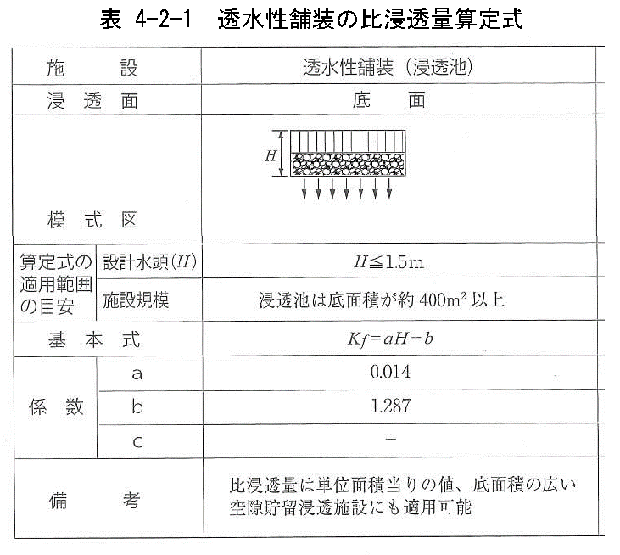

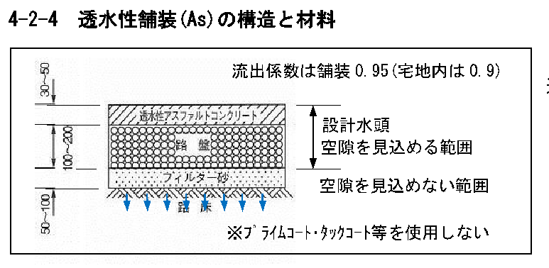

②浸透ﾄﾚﾝﾁ、浸透側溝抑制対策量計算
②浸透トレンチ、浸透側溝抑制対策量計算 |  |  |  |  |  | …入力・確認事項

土壌の飽和透水係数 | k0 | = | 0.005 | cm/s | ※標準0.005（現地浸透試験を行った場合は、その結果を入力）

←この条件下以外では、このシートは使えません！
これを超える場合は別途相談のこと！
 |  |  |  |  | 条件
設計水頭 | H | = |  | m | H≦1.5m
←この条件下以外では、このシートは使えません！
これを超える場合は別途相談のこと！
施設幅 | W | = |  | m | W≦1.5m

係数 | a | = | 3.093

係数b | b | = | 1.34*W+0.677
 |  | = | 0.677

影響係数 | C | = | 0.9*0.9
 |  | = | 0.81

数量 | L | = |  | m

管・側溝の内空断面積 | A | = |  | m2
（材料構成から平均空隙率）
平均空隙率 |  | = |  | 右表参照 |  |  | 材料別の空隙率
 |  |  |  |  |  |  | 材料 | 空隙率
基準浸透量 | Qf | = | 土壌の飽和透水係数k0 * 設置施設の比浸透量kf * 3600 /100 |  |  |  | 単粒度採石（3・4・5号） | 0.4
 |  | = | 0.12 | m3/hr |  |  | クラッシャーラン | 0.1
 |  |  |  |  |  |  | 粒度調整砕石 | 0.2
設置施設の比浸透量 | Kf | = | 係数a * 設計水頭H + 係数b |  |  |  | 透水性アスファルト混合物 | 0.2
 |  | = | 0.68 | m2 |  |  | 透水性瀝青安定処理路盤 | 0.2
 |  |  |  |  |  |  | 透水性コンクリート | 0.2
単位設計浸透量 | Q | = | 影響係数C * 基準浸透量Qf |  |  |  | プラスチック製貯留材 | 使用する製品のカタログ値を採用
 |  | = | 0.099 | m3/hr

浸透対策量Q1 | Q1 | = | 単位設計浸透量Q * 数量
 |  | = | 0.000 | m3/hr

貯留効果Q2 | Q2 | = | 管・側溝の貯留効果 + 砕石の貯留効果
 |  | = | 0.000 | m3

管・側溝の貯留効果 |  | = | 管・側溝の内空断面積 * 数量（延長）
 |  | = | 0.000

砕石の貯留効果 |  | = | （設計水頭H * 施設幅W - 管・側溝の内空断面積） * 数量（延長）* 砕石の平均空隙率
 |  | = | 0.000

浸透トレンチの対策量 |  | = | Q1+Q2
 |  | = | 0.000 | m3/hr

②浸透トレンチ、浸透側溝抑制対策（参考資料）

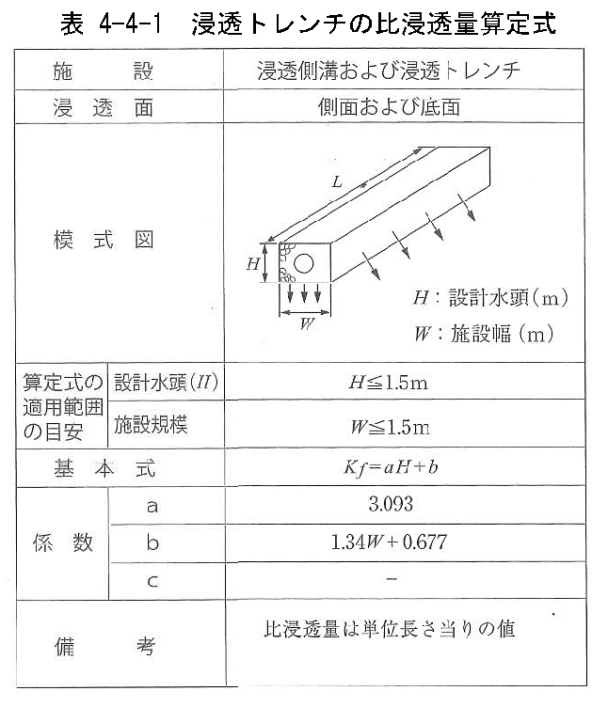

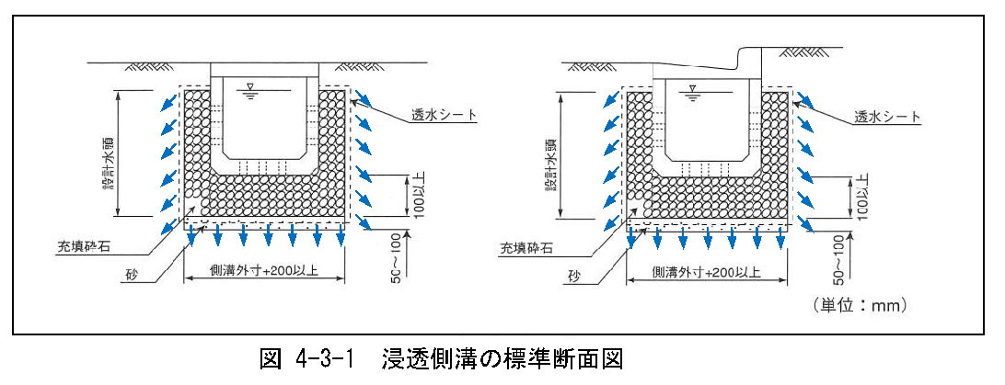

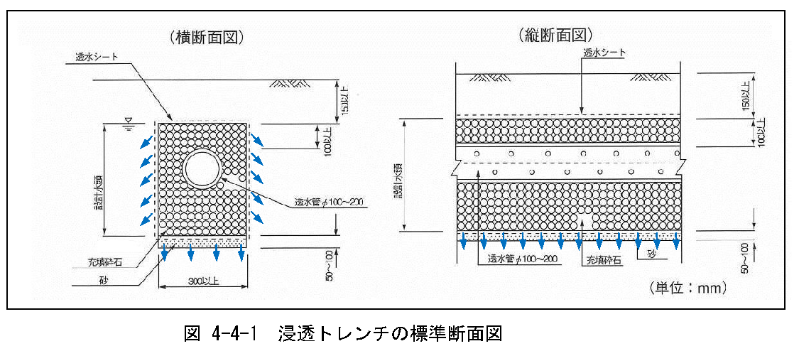

③浸透ます(正方形)対策量
③浸透桝（正方形）抑制対策量計算 |  |  |  | …入力・確認事項
※枡本体が正方形の場合

←この条件下以外では、このシートは使えません！
これを超える場合は別途相談のこと！
浸透能力（１個あたり）
 |  |  |  |  | 条件
高さ（ｍ） | Ｈ | = |  | m | Ｈ≦1.5ｍ

←この条件下以外では、このシートは使えません！
これを超える場合は別途相談のこと！
幅（ｍ） | Ｗ | = |  | m | W≦1ｍ

比浸透量（㎡/個） | Kf | = | aH^2+bH+c
 |  | = | (0.283) | m2/個

 | 係数a | = | 0.120W+0.985
 |  | = | 0.985

 | b | = | 7.837W+0.82
 |  | = | 0.820

 | c | = | 2.858W-0.283
 |  | = | (0.283)

土壌の飽和透水係数（㎝/s） | k0 | = | 0.005 | cm/s | ※標準0.005（現地浸透試験を行った場合は、その結果を入力）

基準浸透量（１個あたり） | Qf | = | 土壌の飽和透水係数k0 * 設置施設の比浸透量kf * 3600 /100
 |  | = | (0.051) | m3/hr

影響係数（定数） | C | = | 0.9*0.9
 |  | = | 0.81

単位設計浸透量（１個あたり） | Q | = | Qf*C
 |  | = | (0.041) | m3/hr
貯留効果（１個あたり）

浸透枡本体の一辺の長さ（ｍ） | w | = |  | m

浸透枡本体の高さ（ｍ） | h | = |  | m

浸透枡本体の体積（１個あたり） | V1 | = | w^2*h
 |  | = | 0.000 | m3

浸透枡本体の貯留効果（１個あたり） | q1 | = | 0.000 | m3

（材料構成から平均空隙率）
砕石体積（１個あたり） | V2 | = | W^2*H-V1 |  |  | 材料別の空隙率
 |  | = | 0.00 | m3 |  | 材料 | 空隙率
 |  |  |  |  |  | 単粒度採石（3・4・5号） | 0.4
砕石の平均空隙率 |  |  |  | 右表参照 |  | クラッシャーラン | 0.1
 |  |  |  |  |  | 粒度調整砕石 | 0.1
砕石の貯留効果 | q2 | = | V2*平均空隙率 |  |  | 透水性アスファルト混合物 | 0.1
 |  | = | 0.000 | m3 |  | 透水性瀝青安定処理路盤 | 0.1
 |  |  |  |  |  | 透水性コンクリート | 0.2
貯留効果（1個あたり） | q1+q2 | = | 0.000 | m3 |  | プラスチック製貯留材 | 使用する製品のカタログ値を採用

浸透桝の数量（個） |  | = |  | 個

浸透対策量 | Q1 | = | 単位設計浸透量Q * 浸透桝の数量（個）
 |  | = | 0.000 | m3/hr

貯留効果 | Q2 | = | 貯留効果（1個あたり）*浸透桝の数量（個）
 |  | = | 0.000 | m3

③浸透桝（正方形）抑制対（参考資料）
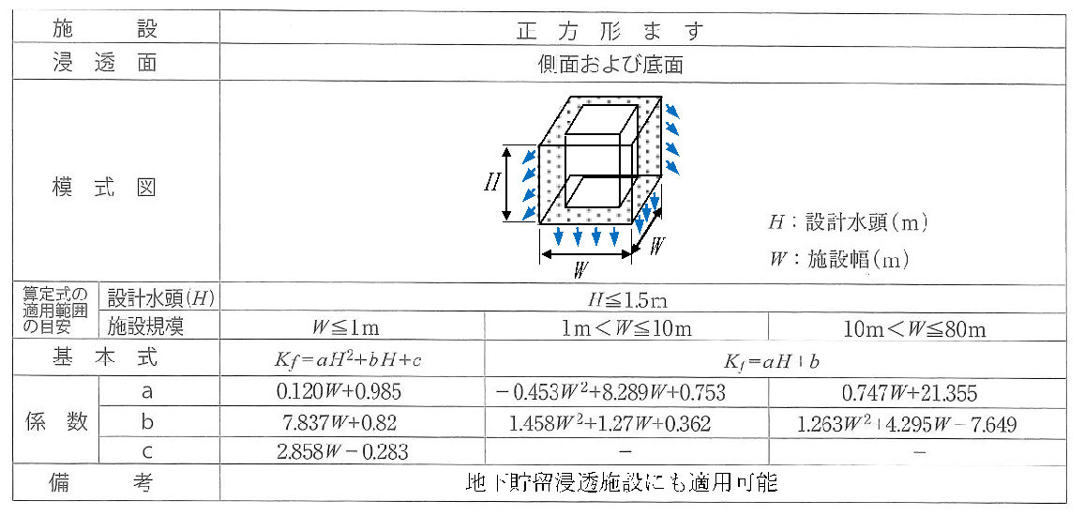

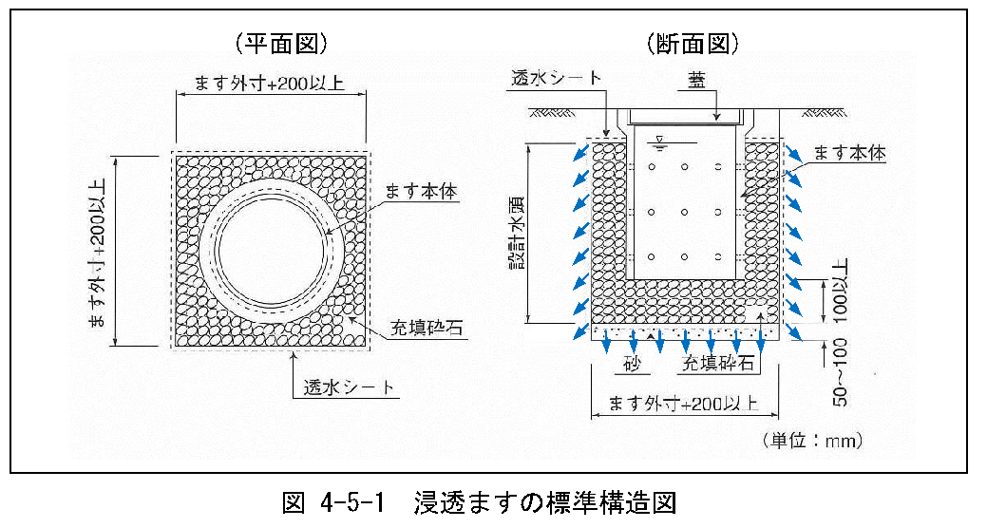

④浸透ます(円形)対策量
④浸透枡（正方形ます）抑制対策量計算 |  |  |  | …入力・確認事項
※枡本体が円形の場合

←この条件下以外では、このシートは使えません！
これを超える場合は別途相談のこと！
浸透能力（１個あたり）
 |  |  |  |  | 条件
高さ（ｍ） | Ｈ | = |  | m | Ｈ≦1.5ｍ
←この条件下以外では、このシートは使えません！
これを超える場合は別途相談のこと！
幅（ｍ） | Ｗ | = |  | m | W≦1ｍ

比浸透量（㎡/個） | Kf | = | aH^2+bH+c
 |  | = | -0.283 | m2/個

 | 係数a | = | 0.120W+0.985
 |  | = | 0.985

 | b | = | 7.837W+0.82
 |  | = | 0.820

 | c | = | 2.858W-0.283
 |  | = | (0.283)

土壌の飽和透水係数（㎝/s） | k0 | = | 0.005 | cm/s | ※標準0.005（現地浸透試験を行った場合は、その結果を入力）

基準浸透量（１個あたり） | Qf | = | 土壌の飽和透水係数k0 * 設置施設の比浸透量Kf * 3600 /100
 |  | = | (0.051) | m3/hr

影響係数（定数） | C | = | 0.9*0.9
 |  | = | 0.81

単位設計浸透量（１個あたり） | Q1 | = | Qf*C
 |  | = | (0.041) | m3/hr
貯留効果（１個あたり）

浸透枡本体の内径（ｍ） | w | = |  | m

浸透枡本体の高さ（ｍ） | h | = |  | m

浸透枡本体の体積（１個あたり） | V1 | = | (w/2)^2*3.14*h
 |  | = | 0.000 | m3

浸透枡本体の貯留効果（１個あたり） | q1 | = | 0.000 | m3

（材料構成から平均空隙率）
砕石体積（１個あたり） | V2 | = | W^2*H-V1 |  |  | 材料別の空隙率
 |  | = | 0.000 | m3 |  | 材料 | 空隙率
 |  |  |  |  |  | 単粒度採石（3・4・5号） | 0.4
砕石の平均空隙率 |  |  |  | 右表参照 |  | クラッシャーラン | 0.1
 |  |  |  |  |  | 粒度調整砕石 | 0.1
砕石の貯留効果 | q2 | = | V2*平均空隙率 |  |  | 透水性アスファルト混合物 | 0.1
 |  | = | 0.000 | m3 |  | 透水性瀝青安定処理路盤 | 0.1
 |  |  |  |  |  | 透水性コンクリート | 0.2
貯留効果 | q1+q2 | = | 0.000 | m3 |  | プラスチック製貯留材 | 使用する製品のカタログ値を採用

浸透桝の数量（個） |  | = |  | 個

浸透対策量 | Q1 | = | 単位設計浸透量Q * 浸透桝の数量（個）
 |  | = | 0.000 | m3/hr

貯留効果 | Q2 | = | 貯留効果（1個あたり）*浸透桝の数量（個）
 |  | = | 0.000 | m3

④浸透枡（正方形ます）抑制対策（参考資料）
